Sheet1
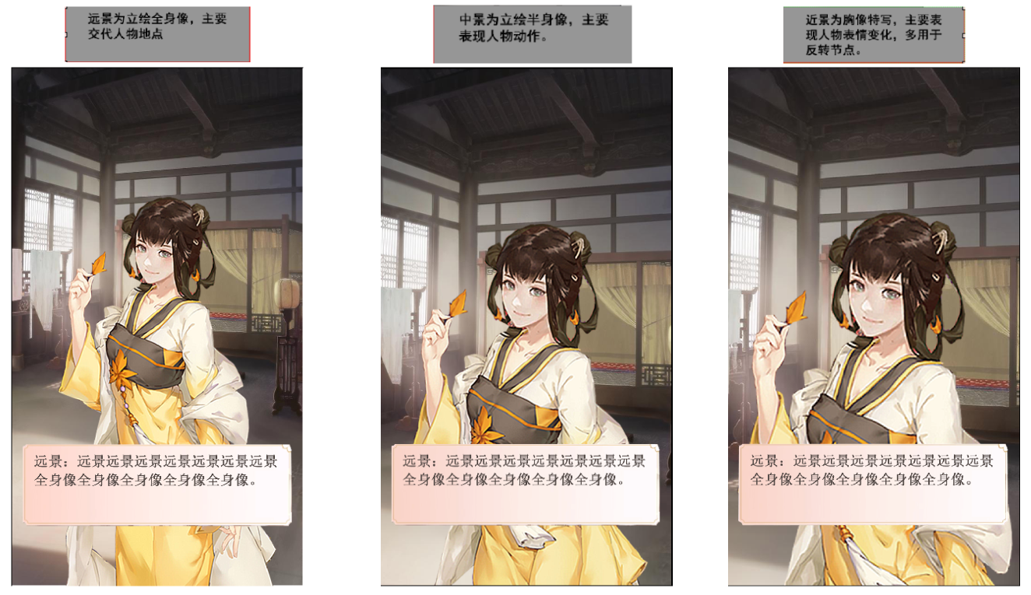
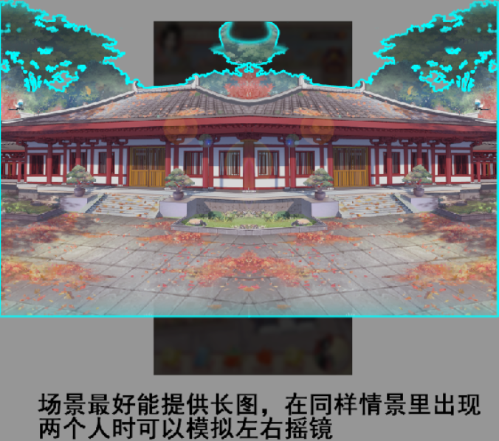
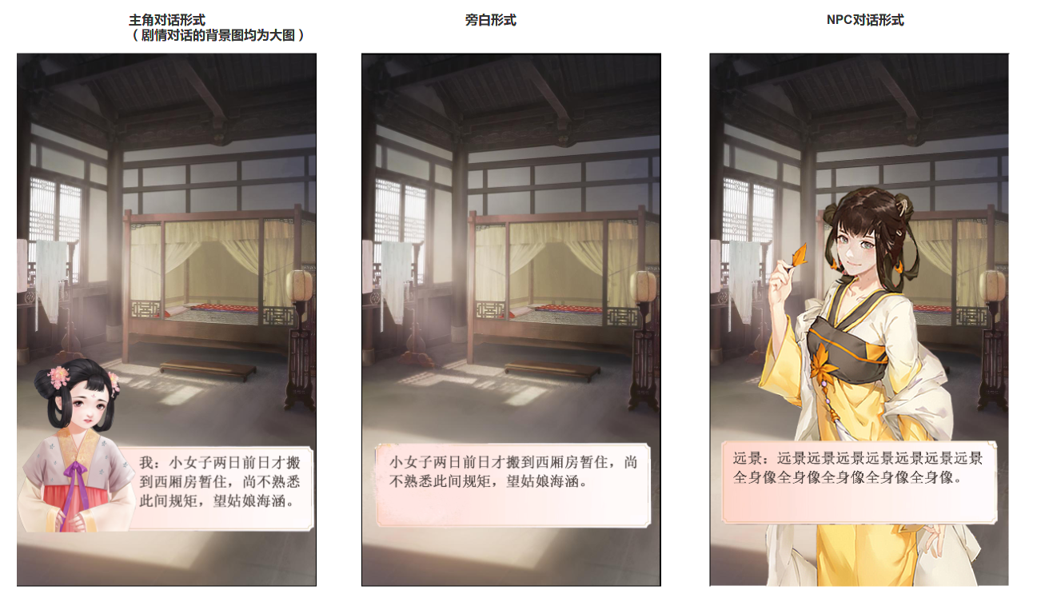

* | 所有人物的名字均放在框内文本开头位置

1 | 主角对话表现为，小的半身像+对话框的形式

2 | 旁白文本表现为，直接对话框承载文本

3 | NPC对话表现为，全身像+对话框的形式

3

1

2

